Biyokimya
Numune Adı | TAS(mmol/L) | TOS (µmol/L) | OSI | NOT
S(1-1) | 1.08 | 6.5 | 0.602 |  | Bu çalışmada "Relassay" marka kitler kullanılmıştır.
S(1-2) | 1.09 | 5.35 | 0.491 |  | Kullanılan cihaz: Mindray marka BS300 model tam otomatik biyokimya cihazı
S(1-3) | 1.26 | 4.01 | 0.318
S(1-4) | 0.98 | 7.81 | 0.797 |  | TAS: Total Antioxidant Status
S(1-5) | 1.01 | 6.03 | 0.597 |  | TOS: Total Oxidant Status
S(1-6) | 1.16 | 4.74 | 0.409 |  | OSI: Oxidative Stress Index
S(2-1) | 1.22 | 4.47 | 0.366
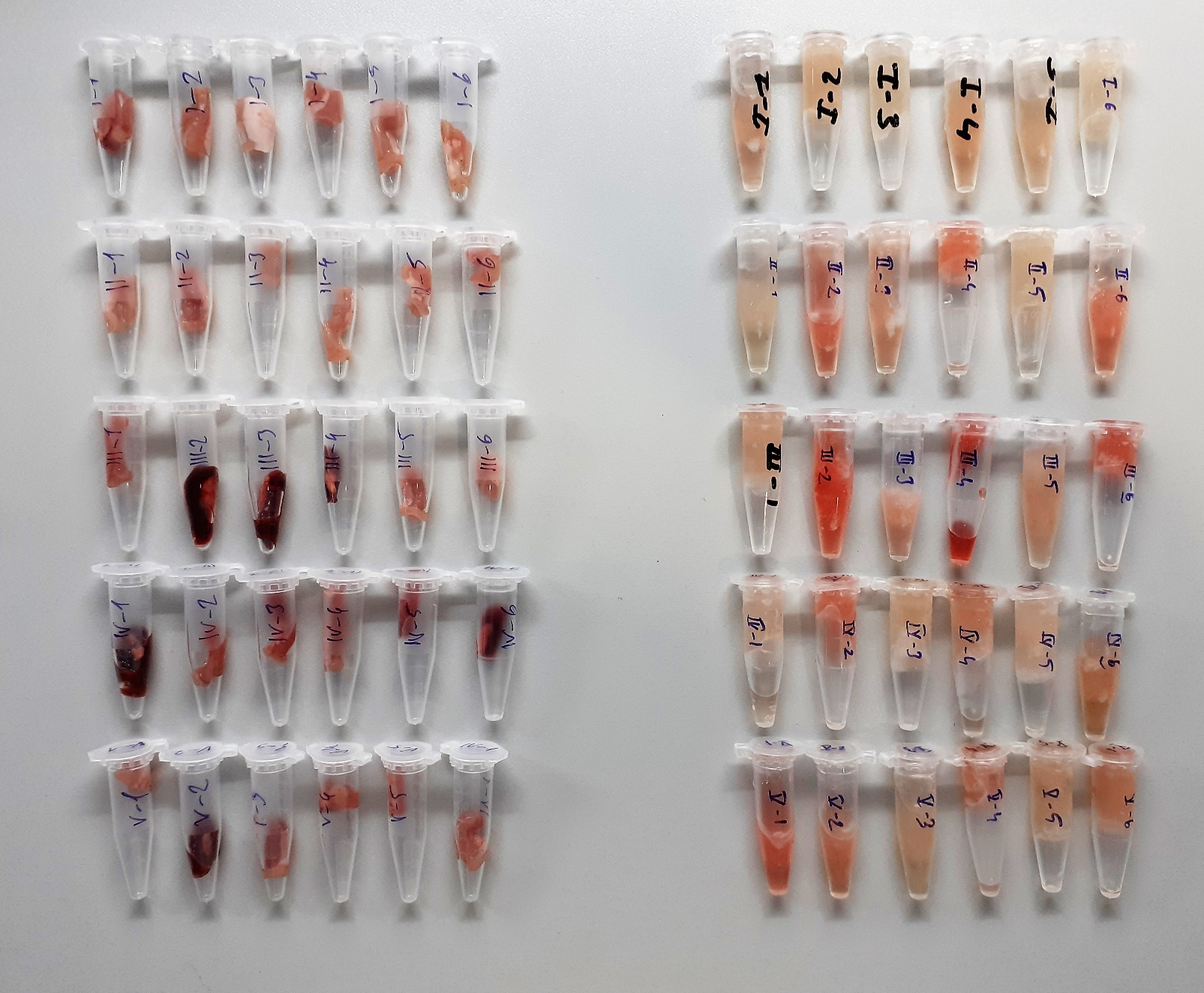
S(2-2) | 1.19 | 14.66 | 1.232 | hemolizli
S(2-3) | 1.21 | 7.9 | 0.653
S(2-4) | 1.1 | 12.16 | 1.105 | hemolizli
S(2-5) | 1.05 | 4.97 | 0.473
S(2-6) | 1.24 | 11.8 | 0.952 | hemolizli
S(3-1) | 1.08 | 5.96 | 0.552
S(3-2) | 1.24 | 18.88 | 1.523 | hemolizli
S(3-3) | 1 | 8.83 | 0.883
S(3-4) | 1.48 | 31.21 | 2.109 | yüksek hemolizli
S(3-5) | 1.13 | 5.9 | 0.522
S(3-6) | 1.24 | 16.4 | 1.323 | hemolizli
S(4-1) | 1.01 | 5.19 | 0.514
S(4-2) | 1.23 | 13.43 | 1.092 | hemolizli
S(4-3) | 1.37 | 5.69 | 0.415
S(4-4) | 1.27 | 7.68 | 0.605
S(4-5) | 1.19 | 5.22 | 0.439
S(4-6) | 1.42 | 9.06 | 0.638
S(5-1) | 1.28 | 13.62 | 1.064 | hemolizli
S(5-2) | 1.21 | 8.75 | 0.723
S(5-3) | 1.15 | 5.08 | 0.442
S(5-4) | 1.23 | 11.21 | 0.911 | hemolizli
S(5-5) | 1.35 | 6.78 | 0.502
S(5-6) | 1.38 | 7.52 | 0.545
D(1-1) | 1.68 | 3.66 | 0.218
D(1-2) | 1.83 | 4.86 | 0.266
D(1-3) | 1.52 | 3.61 | 0.238
D(1-4) | 1.86 | 4.58 | 0.246
D(1-5) | 1.77 | 3.44 | 0.194
D1-6) | 1.39 | 4.01 | 0.288
D(2-1) | 1.59 | 3.03 | 0.191
D(2-2) | 1.98 | 5.36 | 0.271
D(2-3) | 1.69 | 3.54 | 0.209
D(2-4) | 1.58 | 4.04 | 0.256
D(2-5) | 1.95 | 4.34 | 0.223
D(2-6) | 1.87 | 4.12 | 0.220
D(3-1) | 1.68 | 4.75 | 0.283
D(3-2) | 1.44 | 41.51 | 2.883 | kanlı doku
D(3-3) | 1.42 | 34.32 | 2.417 | kanlı doku
D(3-4) | 1.59 | 39.38 | 2.477 | kanlı doku
D(3-5) | 1.91 | 9.8 | 0.513
D(3-6) | 1.72 | 5.17 | 0.301
D(4-1) | 1.47 | 31.19 | 2.122 | kanlı doku
D(4-2) | 1.73 | 3.65 | 0.211
D(4-3) | 1.93 | 4.33 | 0.224
D(4-4) | 1.88 | 3.67 | 0.195
D(4-5) | 1.54 | 4.1 | 0.266
D(4-6) | 1.62 | 33.76 | 2.084 | kanlı doku
D(5-1) | 1.72 | 6.31 | 0.367
D(5-2) | 1.43 | 12.21 | 0.854
D(5-3) | 1.59 | 5.36 | 0.337
D(5-4) | 1.52 | 4.81 | 0.316
D(5-5) | 1.78 | 5.3 | 0.298
D(5-6) | 1.73 | 4.41 | 0.255

